상품제안서
LAAON 휴대용 손난로 보조배터리 5000mAh ITB-HWM50 | 상품코드: F31790

 |  |  |  |  |  |  | 02-412-0044 | www.easy1.co.kr
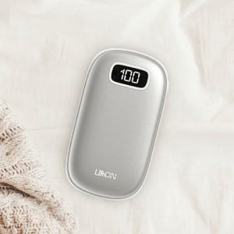

【상세/제작정보】 | * 택배비(vat 별도) 박스 크기 관계 없이 일괄 3,000원(입수량 50개)

【인쇄/포장옵션】 | 레이저, 풀칼라 / 포장지포장

【공급단가】 | 수량 | 50~ | 100~ | 500~ | 1,000~ | 2,000~
*VAT별도 | 단가 | 8,120원 | 7,990원 | 7,800원 | 7,600원 | 7,470원

【상품 URL】 | http://www.easy1.co.kr/src/goods_detail.php?gdno=31790

